Sheet1
序号 | 图片 | 备注 | 个数 | 国际单号 | 邮编 | 收件地址 | 收件人名字 | 电话 | 日本邮局单号 | 重量
10012256 |  | 深蓝 013款 サイズ：[32] | 1 |  | 6408422 | 和歌山県和歌山市松江東1-2-11 | 西 日出彦 | 09011497252 | 628561674414
10012267 | 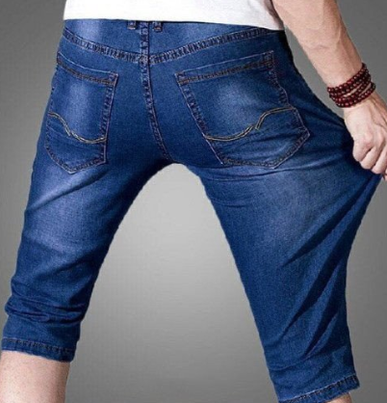 | 深蓝 013款 サイズ：[38] | 1 |  | 3620017 | 埼玉県上尾市二ツ宮972-1 | 村井 貴幸 | 09061324920 | 628561674403
10012268 |  | 深蓝 013款 サイズ：[30] | 1 |  | 1460082 | 東京都大田区池上6-44-6 | 平尾 友江 | 0337527171 | 628561674392
10012271 | 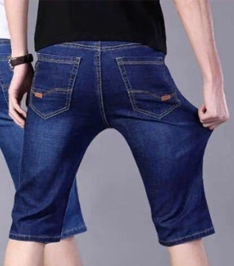 | 深蓝 021款 サイズ：[33] | 0 |  | 2750015 | 千葉県習志野市鷺沼台 1ー2ー28 | 田中浩 | 0474753396
10012272 | 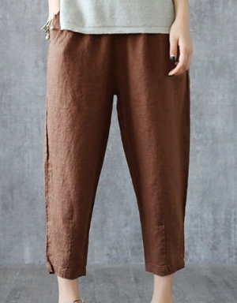 | 咖啡 サイズ：XL | 1 |  | 7610122 | 香川県高松市牟礼町大町８７５ー８ | 細川 幸子 | 0878456339 | 628561674381
 |  | 红色 サイズ：XL | 1 |  |  |  |  |  | 628561674370
 |  | 米白 サイズ：XL | 1 |  |  |  |  |  | 628561674366
 |  | 黑色 サイズ：XL | 1 |  |  |  |  |  | 628561674355
10012274 |  | 蓝色 688款 サイズ：[34] | 1 |  | 6500004 | 兵庫県神戸市中央区中山手通7-36-5南マンション102 | 山野 純平 | 09091689354 | 628561674344

